TAS-TOS-ARES
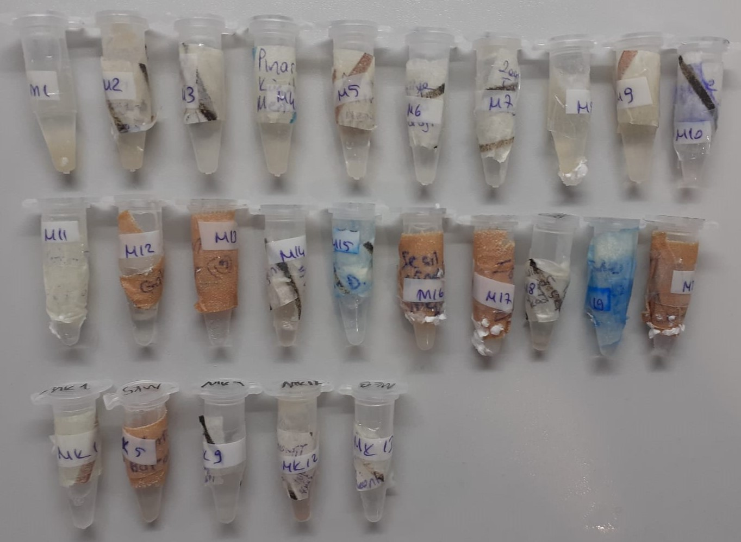
Numune Adı | TAS(mmol/L) | TOS (µmol/L) | OSI | ARES(U/L)
R-1 | 0.47 | 0.24 | 0.051 | 158 | Bu çalışmada "Relassay" marka kitler kullanılmıştır.
R-2 | 0.49 | 3.21 | 0.655 | 329 | Kullanılan cihaz: Mindray marka BS300 model tam otomatik biyokimya cihazı
R-3 | 0.57 | 1.1 | 0.193 | 314
R-4 | 0.38 | 0.65 | 0.171 | 321 | TAS: Total Antıoxidant Status
R-5 | 0.28 | 0.43 | 0.154 | 320 | TOS: Total Oxıdant Status
R-6 | 0.78 | 130.16 | 16.687 | 318 | OSI: Oxidatıve Stress Index
R-7 | 0.65 | 3.64 | 0.560 | 318 | ARES: Arylesterase
R-8 | 0.48 | 7.58 | 1.579 | 326
R-9 | 0.3 | 4.09 | 1.363 | 312
R-10 | 0.63 | 2.14 | 0.340 | 319
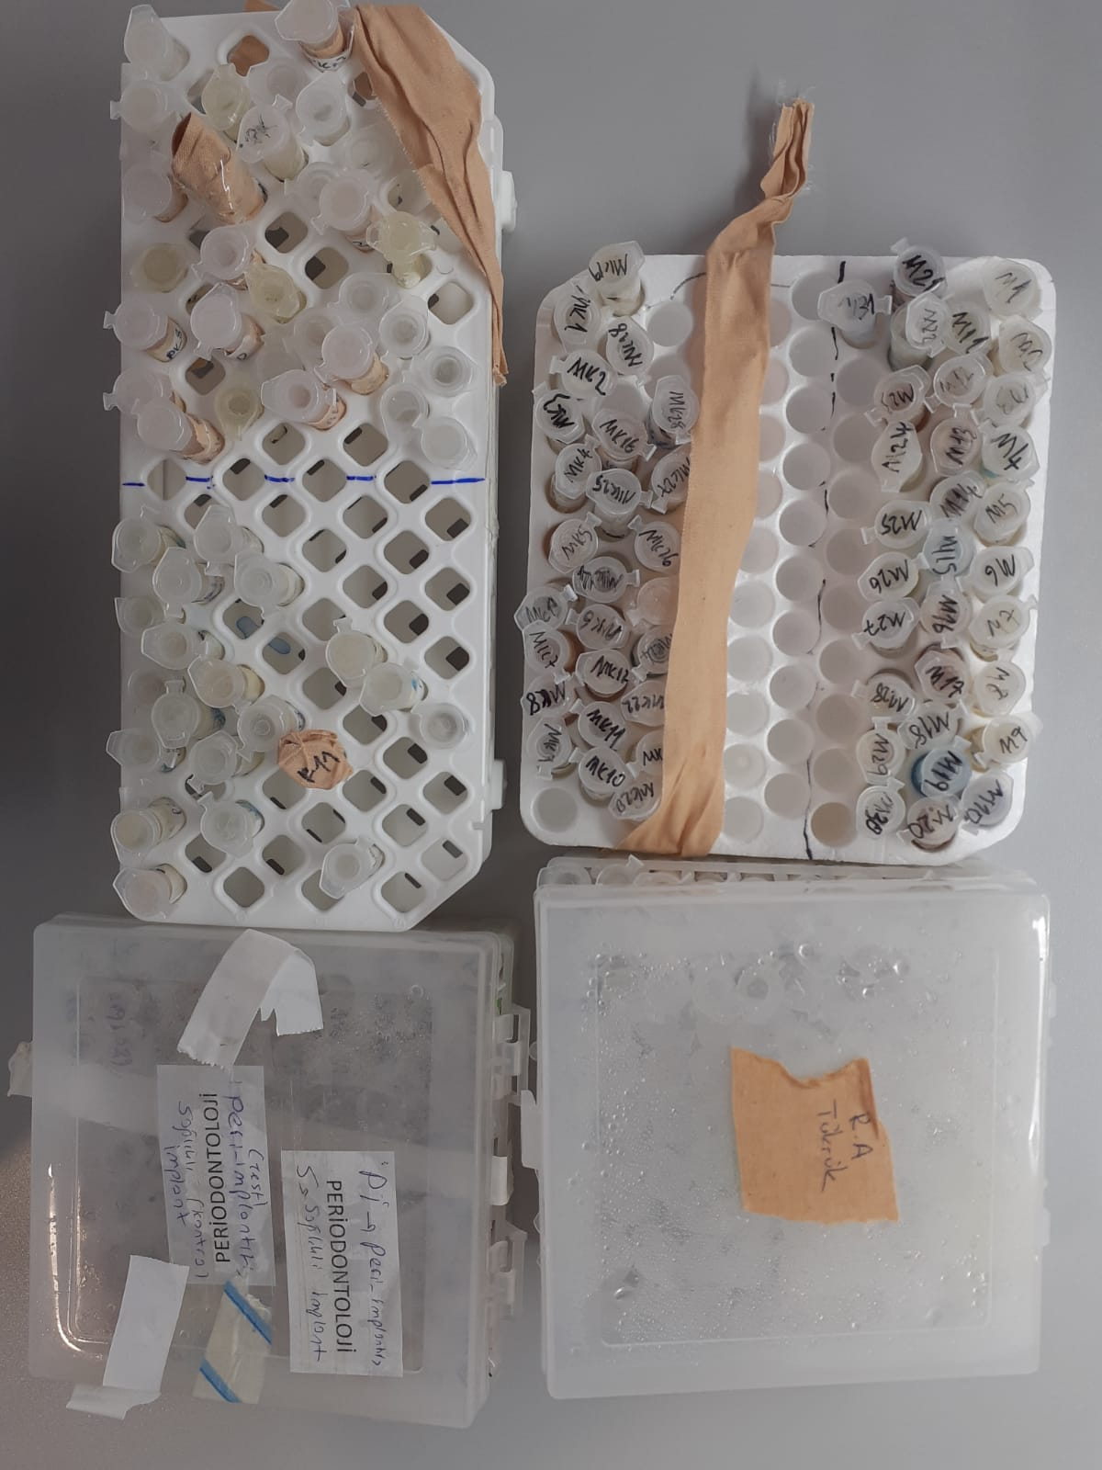
R-11 | 0.94 | 20.63 | 2.195 | 324
R-12 | 0.59 | 26.35 | 4.466 | 319
R-13 | 0.37 | 4.91 | 1.327 | 320
R-14 | 0.4 | 13.1 | 3.275 | 320
R-15 | 0.34 | 5.97 | 1.756 | 322
R-16 | 0.4 | 0.3 | 0.075 | 317
R-17 | 1.4 | 50.59 | 3.614 | 318
R-18 | 0.43 | 16.1 | 3.744 | 318
R-19 | 0.35 | 9.18 | 2.623 | 319
R-20 | 1.02 | 0.45 | 0.044 | 316
R-21 | 0.72 | 26.16 | 3.633 | 319
R-22 | 0.88 | 16.76 | 1.905 | 319
R-23 | 0.46 | 10.22 | 2.222 | 317
R-24 | 0.58 | 8.57 | 1.478 | 318
R-25 | 0.38 | 3.16 | 0.832 | 319
R-26 | 0.22 | 2.95 | 1.341 | 328
R-27 | 0.86 | 3.64 | 0.423 | 327
R-28 | 0.7 | 4.34 | 0.620 | 317
R-29 | 0.75 | 46.45 | 6.193 | 319
R-30 | 0.48 | 0.53 | 0.110 | 315
RK-1 | 0.43 | 0.34 | 0.079 | 317
RK-4 | 1.29 | 1.26 | 0.098 | 320
RK-7 | 0.59 | 4.76 | 0.807 | 319
RK-12 | 0.7 | 8.18 | 1.169 | 317
RK-22 | 0.6 | 4.21 | 0.702 | 320
Pİ-1 | 1.18 | 11.69 | 0.991 | 326
Pİ-2 | 0.51 | 2.77 | 0.543 | 321
Pİ-3 | 1.62 | 18.95 | 1.170 | 234
Pİ-4 | 0.88 | 0.46 | 0.052 | 329
Pİ-5 | 2.39 | 56.84 | 2.378 | 316
Pİ-6 | 1.34 | 12.52 | 0.934 | 323
Pİ-7 | 1.26 | 44.25 | 3.512 | 322
Pİ-9 | 1.22 | 3.24 | 0.266 | 339
Pİ-10 | 1.43 | 82.52 | 5.771 | 323
Pİ-11 | 0.61 | 19.14 | 3.138 | -367
Pİ-12 | 0.62 | 2.81 | 0.453 | 325
Pİ-13 | 1.05 | 7.59 | 0.723 | 325
Pİ-14 | 1.08 | 4.88 | 0.452 | 323
Pİ-15 | 1.64 | 52.81 | 3.220 | 326
Pİ-16 | 0.7 | 34.88 | 4.983 | 331
Pİ-17 | 0.41 | 26.54 | 6.473 | 324
Pİ-18 | 2.55 | 10.27 | 0.403 | 346
Pİ-19 | 2.01 | 15.15 | 0.754 | 324
Pİ-20 | 0.9 | 32.77 | 3.641 | 318
Pİ-21 | 0.64 | 2.56 | 0.400 | 324
Pİ-22 | 0.94 | 7.07 | 0.752 | 328
Pİ-23 | 1.51 | 29.08 | 1.926 | 322
Pİ-24 | 0.5 | 9.06 | 1.812 | 325
Pİ-25 | 0.34 | 1.64 | 0.482 | 323
Pİ-26 | 0.32 | 0.1 | 0.031 | 331
Pİ-27 | 1.18 | 1.18 | 0.100 | 336
Pİ-28 | 1.12 | 11.31 | 1.010 | 324
Pİ-29 | 1.26 | 4.96 | 0.394 | 331
Pİ-30 | 0.54 | 7.49 | 1.387 | 320
Pİ-31 | 0.52 | 133.1 | 25.596 | 320
Pİ-S1 | 0.46 | 2.19 | 0.476 | 321
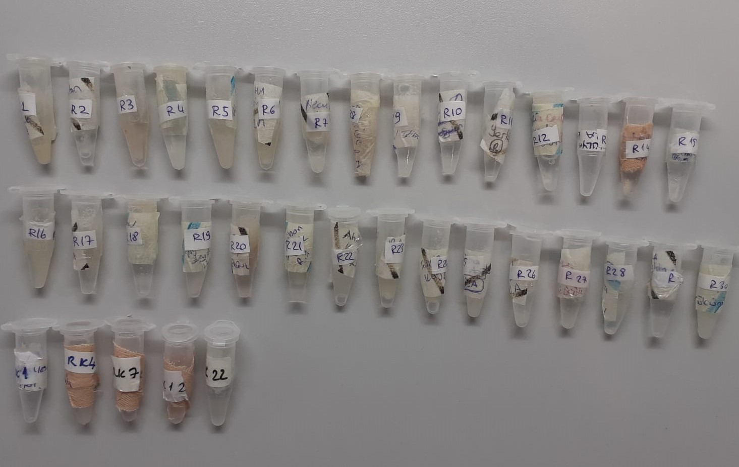
Pİ-S5 | 0.55 | 27.39 | 4.980 | 323
Pİ-S10 | 0.34 | 29.47 | 8.668 | 319
Pİ-S15 | 1.64 | 159.47 | 9.724 | 320
Pİ-S20 | 0.75 | 1.52 | 0.203 | 325
M-1 | 0.16 | 5.05 | 3.156 | 333
M-2 | 0.63 | 4.15 | 0.659 | 326
M-3 | 0.73 | 23.25 | 3.185 | 332
M-4 | 0.64 | 10.11 | 1.580 | 331
M-5 | 0.69 | 11.29 | 1.636 | 328
M-6 | 0.48 | 1.28 | 0.267 | 325
M-7 | 0.46 | 8.53 | 1.854 | 328
M-8 | 0.55 | 50.23 | 9.133 | 331
M-9 | 1.22 | 7.16 | 0.587 | 324
M-10 | 0.78 | 25.16 | 3.226 | 325
M-11 | 0.92 | 4.15 | 0.451 | 324
M-12 | 1.01 | 47.22 | 4.675 | 322
M-13 | 1.48 | 55.4 | 3.743 | 323
M-14 | 1.16 | 4.39 | 0.378 | 323
M-15 | 0.8 | 7.23 | 0.904 | 326
M-16 | 0.46 | 2.05 | 0.446 | 326
M-17 | 0.88 | 3.78 | 0.430 | 327
M-18 | 0.8 | 14.88 | 1.860 | 322
M-19 | 1.33 | 55.87 | 4.201 | 320
M-20 | 0.99 | 37.67 | 3.805 | 324
MK-1 | 1.23 | 13.67 | 1.111 | 322
MK-5 | 0.59 | 12.14 | 2.058 | 310
MK-9 | 0.28 | 0.68 | 0.243 | 323
MK-12 | 0.52 | 0.44 | 0.085 | 320
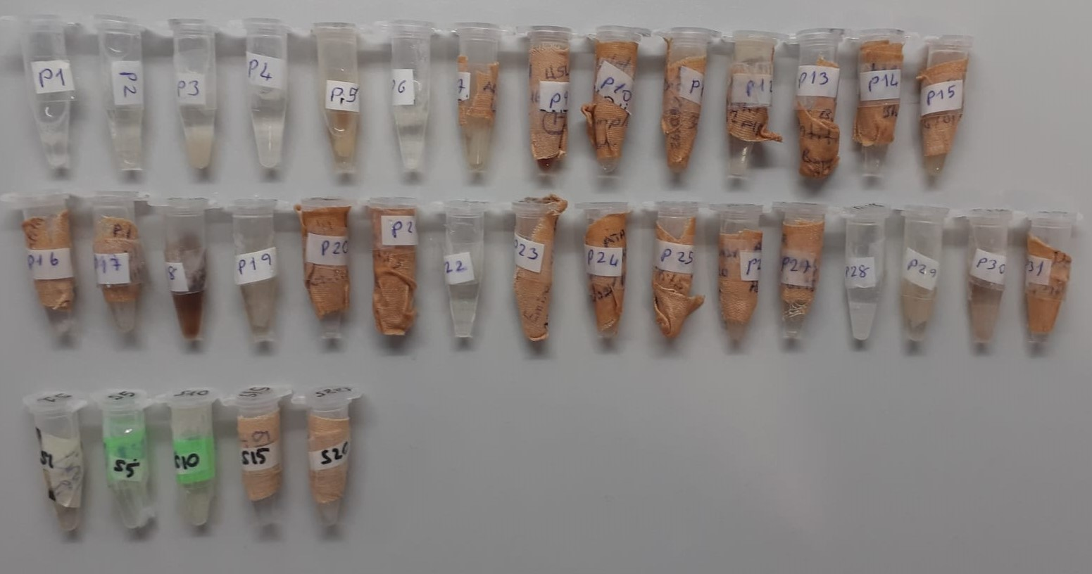
MK-13 | 0.43 | 8.3 | 1.930 | 320
P-1 | 0.82 | 7.54 | 0.920 | 320
P-2 | 0.78 | 4.77 | 0.612 | 323
P-3 | 1.24 | 67.87 | 5.473 | 333
P-4 | 0.66 | 8.42 | 1.276 | 324
P-5 | 0.71 | 2.17 | 0.306 | 327
P-6 | 0.84 | 7.97 | 0.949 | 325
P-7 | 0.62 | 12.72 | 2.052 | 325
P-8 | 0.87 | 0.92 | 0.106 | 329
P-9 | 0.47 | 4.6 | 0.979 | 328
P-10 | 0.63 | 10.42 | 1.654 | 328
P-11 | 1.1 | 28.59 | 2.599 | 330
P-12 | 0.44 | 0.19 | 0.043 | 327
P-14 | 1 | 28.34 | 2.834 | 329
P-15 | 0.63 | 8.84 | 1.403 | 326
P-16 | 0.91 | 37.11 | 4.078 | 323
P-17 | 0.72 | 14.23 | 1.976 | 325
P-18 | 1.43 | 0 | 0.000 | 327
P-19 | Y.N. | Y.N. | #VALUE! | 354
P-20 | 0.51 | 5.9 | 1.157 | 331
P-21 | 0.41 | 0.82 | 0.200 | 323
PK-1 | 1.28 | 1.93 | 0.151 | 321
PK-2 | 1.08 | 23.72 | 2.196 | 324
PK-3 | 1.03 | 1.96 | 0.190 | 315
PK-4 | 0.67 | 15.77 | 2.354 | 324
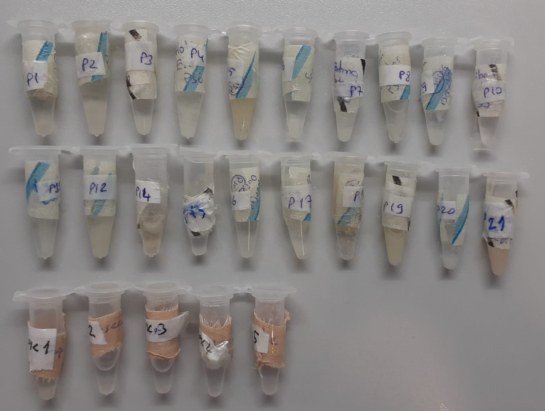
PK-5 | 0.48 | 5.07 | 1.056 | 319
Y.N. Yetersiz numune

